공사완료사진 (3)
공사 완료 사진
업 체 명 | 대양 ENC |  | 공사일자 | 8월 11일
공 사 명 | 기숙사 및 사택 무정전 전원공급 장치 축전지 교체 |  | 제출일자 | 2025-08-18
작업사진 | 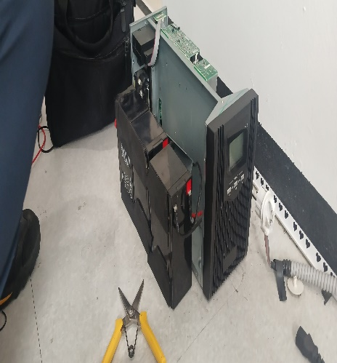 | 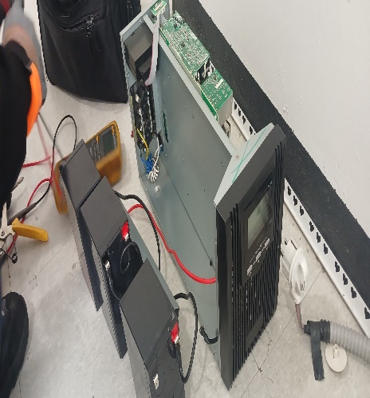 |  | 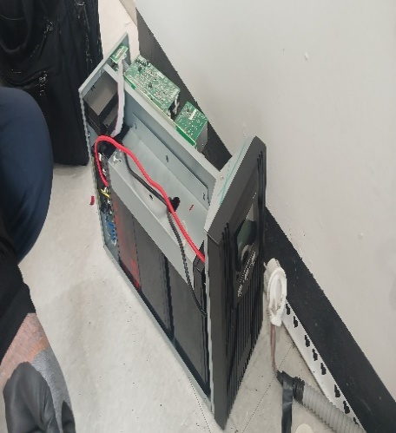

내 용 | 축전지교체 | 축전지교체 |  | 축전지교체
작업사진 | 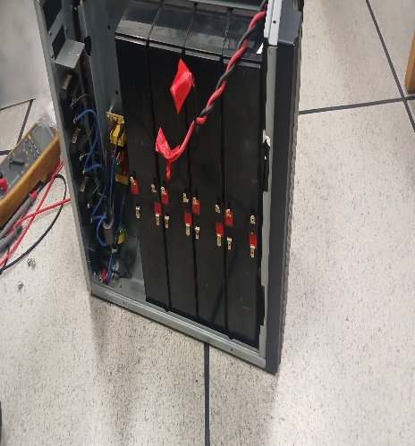 | 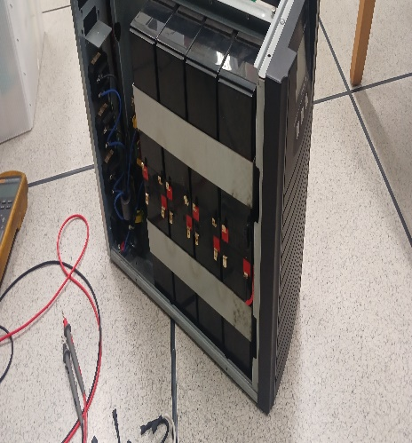 |  | 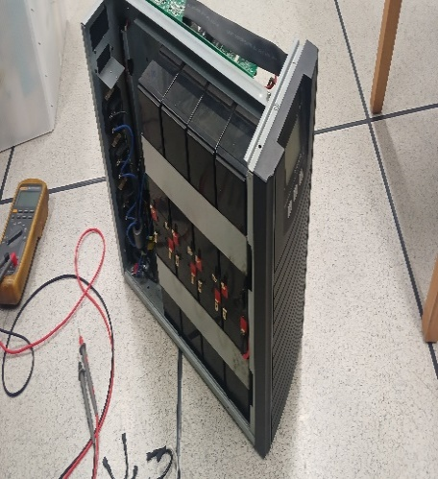

내 용 | 축전지교체 | 축전지교체 |  | 축전지교체
작업사진

내 용

